Detail
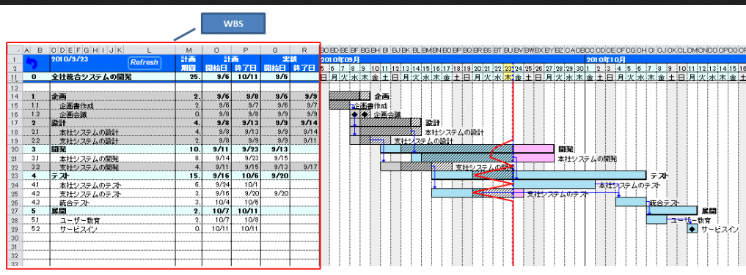
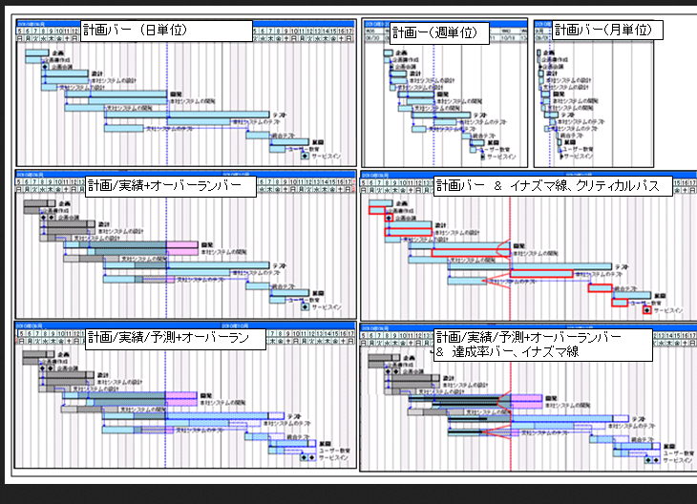
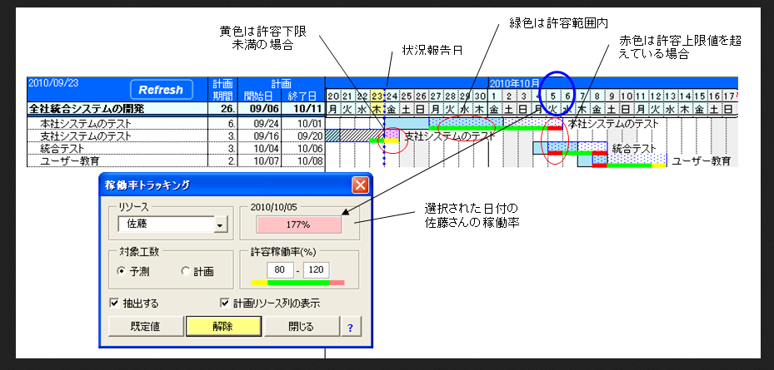
làm dạng combo box, có thể chọn staff theo yêu cầu
Click vô button này, sẽ hiển thị toàn bộ staff (hiển thị theo group cho chị nhen, đừng hiển thị theo alphabelt)
VÀ HIỂN THỊ BIỂU ĐỒ (bên dưới) của công số thực
chỗ này đừng làm dạng combo box, làm dạng lịch trong tháng đi em
①Daily dur. Management

 | （a）Personal Management

 | Name: | Nguyen Vu Tien Dat |  |  |  | Date: |  |  |  |  |  | SHOW ALL
 | Being late/ Leave early | ○○h | → lấy từ gg docs chấm công của bên nhân sự
 | /Day off
 | Working dur | =8h-being late/ leave early

No. | Project type | Project no. | Project name | Order date | Delivery date | Delivery before | Status | Standard dur | Real dur | Start | End | Performance | Note | <-- ref gg docs maintenance
1 | Mainetanance | v1510-0121 | itodc.jp | 08/10/2015 | 08/10/2015 |  |  | 2.5 | 2 | 15:30:00 | 17:30:00 | 1.25 |  | <-- ref gg docs newcoding
2 | New coding |  |  |  |  |  |  |  |  |  |  |  |  | <-- ref gg docs maintenance
3 | Domestic |  |  |  |  |  |  |  |  |  |  |  |  | <-- ref gg docs newton
4 | Newton |  |  |  |  |  |  |  |  |  |  |  |  | <-- ref gg docs report
5 | Research
6 | Other
 |  |  |  |  |  |  | TOTAL |  |  |  | AVERAGE

chỗ Other: thì lấy từ gg dos report, sheet Other
Tính trung bình trong tháng cho
performance
và
speed
đổi màu chỗ công số chuẩn cho chị,
* công số <6h --> text màu đỏ
* 7<= công số <=8 --> text màu blue
* công số >8 --> text màu pink đậm

* từng cục màu: là từng project name
* trục tung là thời gian, đơn vị từ 1h đến khoảng 12h
* kẻ cho chị thêm 1 đường line đứt nét chỗ cột mốc 8h
--> LÀM CHO CHỊ CÁI BIỂU ĐỒ GIỐNG VẦY CHO CÔNG SỐ THỰC
 | Bên dưới cho chị biểu đồ thống kê công số của từng ngày trong tháng

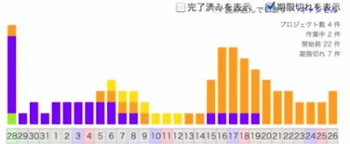
vẽ cho chị biểu đồ tròn, tỉ lệ của các order ít giờ và nhiều giờ torng tháng của maintenance
vẽ cho chị biểu đồ tròn, tỉ lệ của các PJ trong tháng

chỗ này đừng làm dạng combo box, làm dạng lịch trong tháng đi em
đổi màu chỗ công số chuẩn cho chị,
* công số <6h --> text màu đỏ
* 7<= công số <=8 --> text màu blue
* công số >8 --> text màu pink đậm

 | （b）Group Management
 | 1. Interal group
 | 2. External group

 | Date:

vẽ cho chị biểu đồ tròn, tỉ lệ của các PJ trong tháng
No. | Group leader | Name | Project | Standard dur | Real dur | Performance
1 | Nguyen Vu Tien Dat | Nguyen Vu Tien Dat
 |  | Tran Ngoc Thuy
 |  | Phan Thi Thanh Truc
 |  | Nguyen Tan Thanh
 | Standard average: ○○h, Real average: ○○h, Performance average: ○○%

No. | Group leader | Name | Project | Standard dur | Real dur | Performance
2 | Tran Duc Manh | Tran Duc Manh
 |  | Nguyen Thi Hoai Tram
 |  | Bach Ngoc Hong Diep

 | Standard average: ○○h, Real average: ○○h, Performance average: ○○%
chỗ Project này: hiển thị toàn bộ loại project time và công số tương ứng của project đó,
làm cho chị thành dạng 1 cột ngang (giống như biểu đồ ở trên, mà nằm ngang được ko)?

Vẽ biểu đồ line, mỗi team là 1 line,
vẽ 3 biểu đồ
* biểu đồ standard average, real average, perfomance average

chỗ này đừng làm dạng combo box, làm dạng lịch trong tháng đi em
②Project Management

 | （a)Daily General Management

cộng working dur của tất cả staff
 | Date |  |  |  | Work capacity:

 |  |  |  |  | Standard:

No. | Project type | Standard dur | Real dur | Performance
1 | Maintenance
2 | New coding
vẽ cho chị biểu đồ tròn, tỉ lệ của các PJ trong ngày
3 | FC
4 | Newton
5 | Domestic
 | TOTAL
※Note: đối với những order mất nhiều ngày để làm (>8h), thì Standard dur = Real dur

 | （ｂ)Project Management

※ | MAINTENANCE

 | Date from: |  | Working date:

vẽ cho chị biểu đồ cột cho delivery date
(2 cột)
1 cột là công số chuẩn, 1 cột là công số thực
(2 cột này kế nhau)
 | Date to:

No. | Order date | Delivery date | Sum of order | Standard dur | Real dur | Performance

※ | NEWTON

 | Date from: |  | Working date:

 | Date to:

vẽ cho chị biểu đồ cột
(2 cột)
1 cột là công số chuẩn, 1 cột là công số thực
(2 cột này kế nhau)
No. | Order date | Delivery date | Sum of order | Standard dur | Real dur | Performance

※ | NEW CODING, FC, DOMESTIC
 | Xem bên Sheet1

PJ(temp)
ALL PROJECT PROCESS

No. | Project type | Project name | Type | Page | Team/ Staff | Plan |  |  | Actual |  |  | Performance | Note | Detail | 2015-11-01
 |  |  |  |  |  | Order date | Delivery date | Dur. | Order date | Delivery date | Dur. |  |  |  | 1 | 2 | 3 | 4 | 5 | 6 | 7 | 8 | 9 | 10 | 11 | 12 | 13 | 14 | 15 | 16 | 17 | 18 | 19 | 20 | 21 | 22 | 23 | 24 | 25 | 26 | 27 | 28 | 29 | 30 | 31
 |  |  |  |  |  |  |  |  |  |  |  |  |  |  | Sun | Mon | Tue | Wed | Thu | Fri | Sat | Sun | Mon | Tue | Wed | Thu | Fri | Sat | Sun | Mon | Tue | Wed | Thu | Fri | Sat | Sun | Mon | Tue | Wed | Thu | Fri | Sat | Sun | Mon | Tue
1 |  |  | New |  |  |  |  |  |  |  |  |  |  | Click
2 |  |  | Fix
3
4
click vào, sẽ mở ra chi tiết công số của từng desinger làm và công số của từng part
5
6
7
8
9
10
11
12
Tô màu thời gian làm tương ứng với từng order
* Plan: tô đặc màu blue
* Actual: tô sọc caro màu blue, nếu lố qua màu blue của plan, thì chuyển thành màu hồng đậm
(màu của Actual chồng lên màu của Plan)
*** mỗi 1 project cho 1 màu, vd
new coding: màu blue, FC: màu cam, domestic: màu green
13
Lấy toàn bộ Project type có order làm mất nhiều ngày:
--> lấy từ gg docs của report
bao gồm New & Fix
sắp xếp theo thứ tự 1~3
1. New coding
2. FC
3. Domestic
14
15
16

Lấy toàn bộ Project type có order làm mất nhiều ngày:
--> lấy từ gg docs của New coding, FC, Domestic
bao gồm New & Fix
sắp xếp theo thứ tự 1~3
1. New coding
2. FC
3. Domestic

